商品信息
COCO Living Space｜304不锈钢挤牙膏器
来源：COCO_Living_Space_Shopee全量审计_持续更新.xlsx｜工作表：高销量商品｜Excel第33行｜商品ID：28524613910

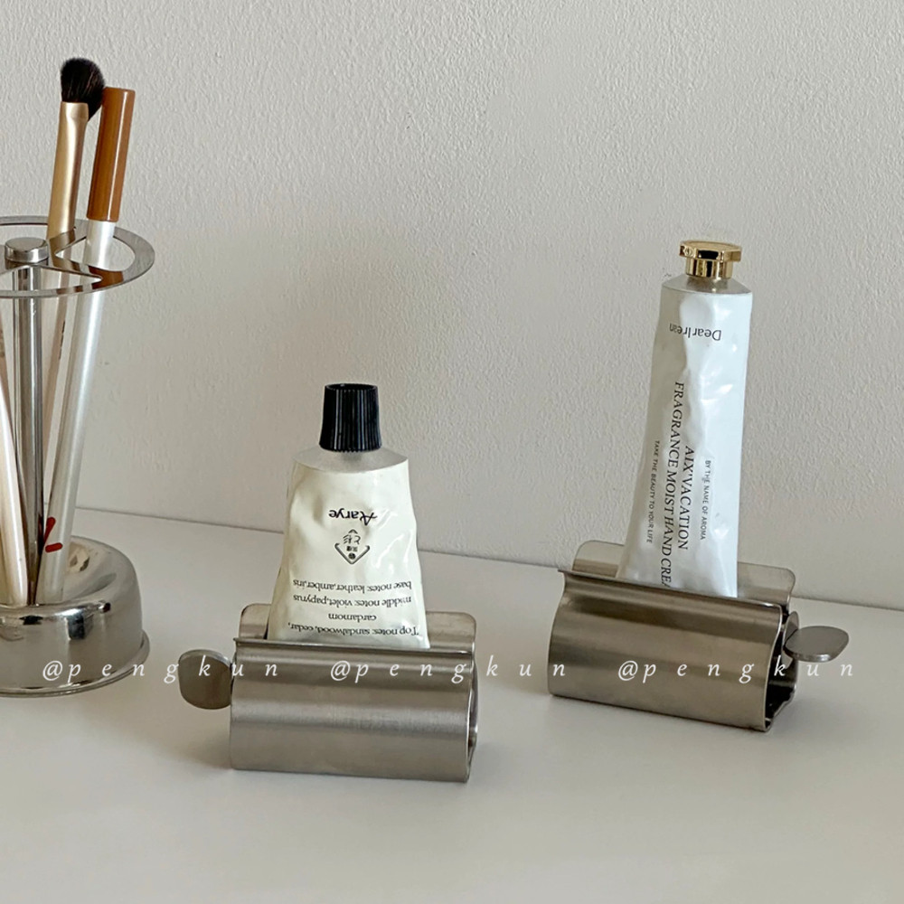
字段 | 内容 | 商品主图
序号 | 6
商品主图 | 见右侧嵌入主图
商品ID | 28524613910
商品中文名称 | 304不锈钢挤牙膏器
商品标题 | Korean Manual Toothpaste Squeezer 304 Stainless Steel Metal Toothpaste Tray Face Wash Cream Squeezer
Shopee链接 | https://shopee.com.my/Korean-Manual-Toothpaste-Squeezer-304-Stainless-Steel-Metal-Toothpaste-Tray-Face-Wash-Cream-Squeezer-i.115498741.28524613910
近月销量显示 | 29 Sold/Month
近月销量下限 | 29
列表价格显示 | RM13.51
列表最低价(MYR) | 13.51
列表评分 | 4.9
累计总销量显示 | 2k+ Sold
累计总销量下限 | 2,000
是否精确 | FALSE
详情价格显示 | RM13.51
详情价(MYR) | 13.51
详情评分 | 4.9
评论覆盖 | 51
好评主题 | 51
差评/风险主题 | 51
图片来源URL | https://down-my.img.susercontent.com/file/sg-11134201-7renb-m8d4yyzv6b2pba
1688链接 | https://detail.1688.com/offer/845952281393.html?share_token=W30t7kC5lqXVBaGgOikFE5ROJ1DQCN76QZ9s0+XbG4muJZfxzWl9Dg%3D%3D&__share_id=728e450c-08f4-4fa5-b6a0-75a9728436b3&rpg-cnt=share.offerDetail&offerId=845952281393&__zhi_token=AmsUpv164Kuan&spm=a262eq.8992535%2F20260803.5103953.0&forcePC=1785754129550
颜色/规格 | 小号
长宽高 | 7.8cm/3.4cm/3.7cm
重量(g) | 91
单个成本 | 5.41
单个运费 | 7.00
国内段总价 | 12.41
国际头程
总成本估算
利润估算
预计毛利率估算
3个成本
3个运费
国内段总价2
国际头程2
总成本估算2
利润估算2
预计毛利率估算2
5个成本
5个运费
国内段总价3
国际头程3
总成本估算3
利润估算3
预计毛利率估算3
8个成本
8个运费
国内段总价4
国际头程4
总成本估算4
利润估算4
预计毛利率估算4

